peticiones registradas
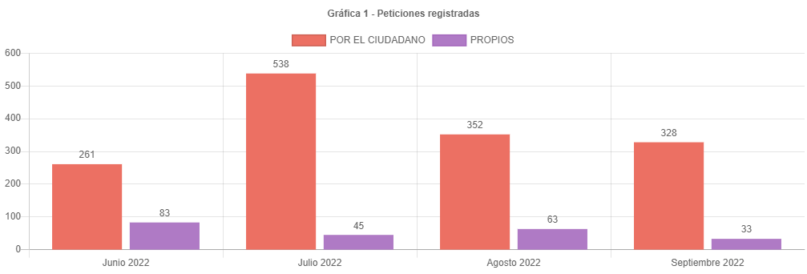

352 | 328
63 | 33
415 | 361

415
54 | 13.01%

canal de atencion
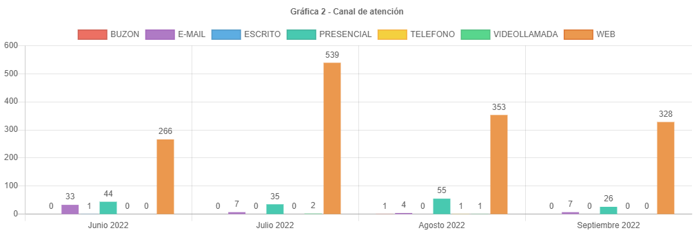

participacion tipologias
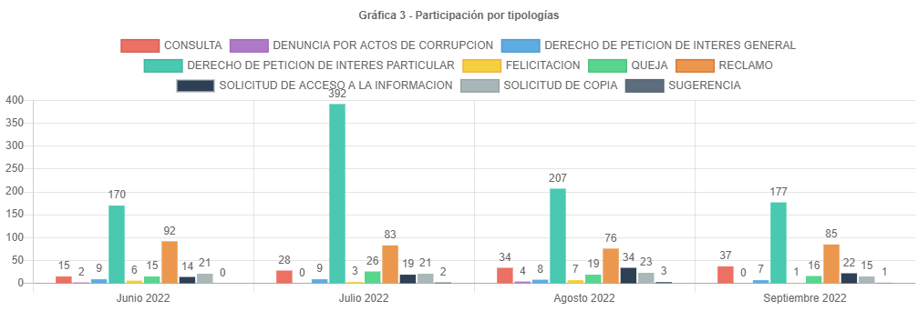

76 | 100 | 85
-9 | -11.842105263

subtemas periodo
SUBTEMAS PERIODO
 | Total
ATENCION Y SERVICIO A LA CIUDADANIA | 177
TRAMITES MORAS PRIORIDADES | 47
PLUSVALIA | 30
ATENCION DE SERVICIOS | 23
CAMBIO DE PROPIETARIO O POSEEDOR | 22
CENSO INMOBILIARIO | 22
CERTIFICADO DE CABIDA Y LINDEROS | 18
REVISION DE AVALUO | 18
SOLICITUD COPIA DE DOCUMENTO | 14
GESTION DEL TALENTO HUMANO | 12
CERTIFICACION CATASTRAL | 10
AVALUO CATASTRAL | 6
ENGLOBE / DESENGLOBE | 5
CERTIFICACIONES MANUALES | 4
RECTIFICACION DE AREA CONSTRUIDA PH / NPH | 4
IMPUESTOS | 3
RECTIFICACION DE ESTRATO USO Y DESTINO | 3
REQUERIMIENTOS DE NOMENCLATURA | 3
CERTIFICADO DE INSCRIPCION EN EL CENSO CATASTRAL | 2
APELACIONES | 1
INCORPORACION DE CONSTRUCCION PH / NPH | 1
INFORMACION CARTOGRAFICA | 1
RECTIFICACION DE AREA DE TERRENO | 1
TRASLADO A ENTIDADES NACIONALES Y/O TERRITORIALES | 1

traslados no competencia
TRASLADOS NO COMPETENCIA
 | Total
SECRETARIA DE HACIENDA | 32
SECRETARIA DE PLANEACION | 11
DEFENSORIA DEL ESPACIO PUBLICO | 7
SECRETARIA DE GOBIERNO | 7
SECRETARIA DEL HABITAT | 2
IPES | 2
PERSONERIA DE BOGOTA | 2
CVP - CAJA DE LA VIVIENDA POPULAR | 2
SECRETARIA GENERAL | 2
SECRETARIA DE SALUD | 2
SECRETARIA DE AMBIENTE | 1
UMV - UNIDAD DE MANTENIMIENTO VIAL | 1
ACUEDUCTO - EAAB-ESP | 1
ENTIDAD NACIONAL | 1
VANTI | 1
ETB - EMPRESA DE TELEFONOS | 1
SECRETARIA DE DESARROLLO ECONOMICO | 1
IDU | 1
CODENSA | 1

cerradas mismo periodo
 | Cerradas Mismo Periodo
SUBGERENCIA DE PARTICIPACION Y ATENCION AL CIUDADANO | 217
SUBGERENCIA DE INFORMACION FISICA Y JURIDICA | 37
ENTREGAS | 20
SUBGERENCIA DE INFORMACION ECONOMICA | 9
GERENCIA DE INFORMACION CATASTRAL | 7
OFICINA DE CONTROL DISCIPLINARIO INTERNO | 4
SUBGERENCIA DE TALENTO HUMANO | 2
GERENCIA DE GESTION CORPORATIVA | 2
SUBGERENCIA DE CONTRATACION | 2
CENTRO DE DOCUMENTACION | 1
OBSERVATORIO TECNICO CATASTRAL | 1
SUBGERENCIA DE OPERACIONES | 1

cerradas otros periodos
 | Cerradas Otro Periodo
SUBGERENCIA DE PARTICIPACION Y ATENCION AL CIUDADANO | 52
SUBGERENCIA DE INFORMACION FISICA Y JURIDICA | 47
SUBGERENCIA DE INFORMACION ECONOMICA | 11
GERENCIA DE INFORMACION CATASTRAL | 5
SUBGERENCIA DE CONTRATACION | 5
ENTREGAS | 2
GERENCIA JURIDICA | 1
GERENCIA DE GESTION CORPORATIVA | 1
OBSERVATORIO TECNICO CATASTRAL | 1

participacion localidad
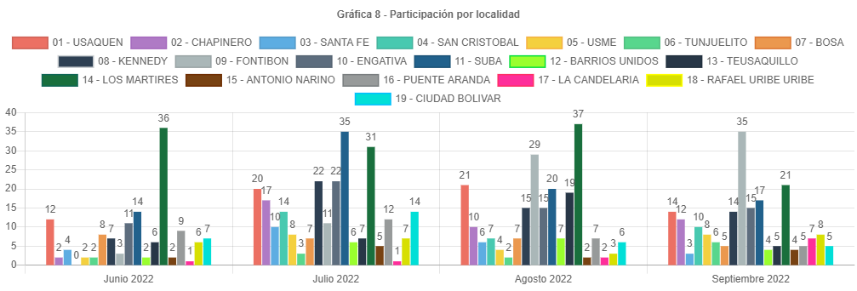

participacion estrato
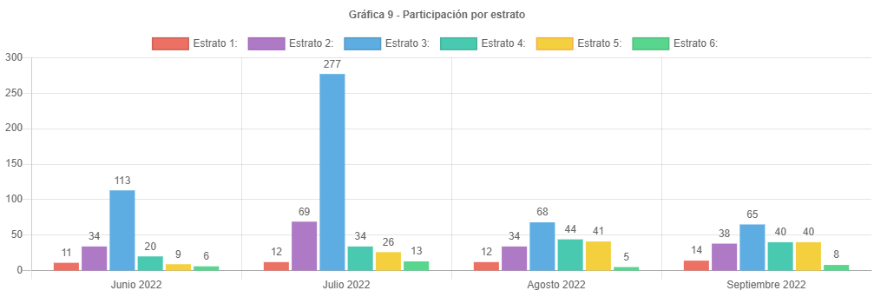

participacion tipo requirente
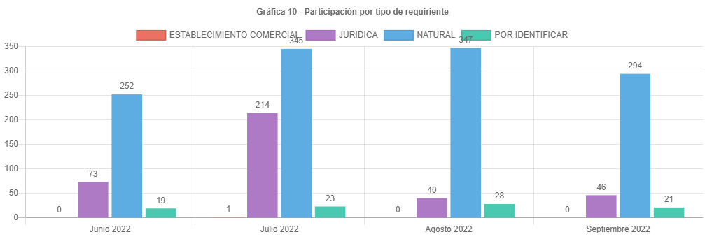

PARTICIPAC CALID REQUIRENTE
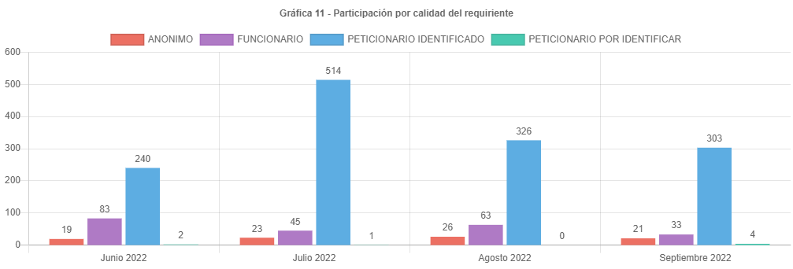

analisis
ANÁLISIS PETICIONES BOGOTA TE ESCUCHA SEPTIEMBRE DE 2022
Las respuestas de las peticiones atendidas en el mes de septiembre de 2022 emitidas por la UAECD atienden el criterio de OPORTUNIDAD, por lo cual todas las PQRS gestionadas en el periodo cumplieron con los términos legales establecidos de la siguiente manera:
•Los traslados por no competencia fueron atendidos en un término de 5 días.
•Las solicitudes de información y de copias se atendieron en menos de 20 días.
•Las consultas en menos de los 35 días y los derechos de petición, reclamos, felicitaciones quejas y sugerencias fueron resueltos en un tiempo menor de 30 días.
Las peticiones registradas por el ciudadano presentaron una disminución de 352 en agosto a 328 en septiembre, aproximadamente el 6.81 % menos.
El principal canal de recepción de PQRS ciudadanas fue el sistema Bogotá te Escucha, seguido del canal presencial; dado que los canales con mayor acceso al ciudadano son la página de Bogotá te escucha y el canal presencial. Por otra parte, por el correo electrónico se recibieron 7 requerimientos, Cabe aclarar que, en el informe, para este mes, no se recibieron peticiones por el canal escrito.
La tipología más representativa fue el derecho de petición de interés particular el cual permitió al ciudadano solicitar diferentes trámites y servicios a cargo de la UAECD; siendo los temas más relevantes los correspondientes a atención y servicio a la ciudadanía, representando un 41.36% respecto a los demás temas, donde los usuarios consultaron temas varios sobre como solicitar trámites a Catastro, y el tema de cambios de propietario o poseedor. (cambio de nombre).
El número de reclamos aumento de 76 a 85, representando un incremento de 11.84 % respecto al mes anterior.
Estos reclamos estuvieron relacionados principalmente con la no respuesta oportuna a trámites del Sistema Integrado de Información Catastral.
Para el mes de septiembre se recibieron 328 peticiones registradas por el ciudadano, un 6.81% de peticiones menos que en el mes de agosto en el cual se recibieron 352, con una disminución no muy sensible.
Se esperaba que el número de peticiones siguiera disminuyendo lo cual sucedió para septiembre, esto pensando que los términos para cancelar el impuesto predial ya se habían vencido, razón que en los meses anteriores generara un descontento en el incremento de los avalúos catastrales, ocasionando las solicitudes de revisión de avalúo y teniendo en cuenta que la mayor cantidad de contribuyentes ya han cancelado el predial.
Los temas más representativos son Atención y servicio a la ciudadanía, tramites mora y prioridades, representando un 52.34 % respecto al resto de temas.
La mayor cantidad de traslados por no competencia se realizó hacia la SHD representando un 41.03% del total de traslados.
La mayor cantidad de tiempo promedio en la respuesta a tramites se dio en la Subgerencia de información económica siendo de 19.06 días en la respuesta de consulta.
La localidad con mayor participación en las peticiones es Fontibón con 35 reportada para septiembre de 2022, es importante anotar que no todos los usuarios reportan el lugar donde viven.
El estrato más representativo es el tres, con 65 reportado.
La disminución de las peticiones registradas por la entidad se debe a que el usuario atendido por los diferentes canales solicita la radicación de su reclamo o petición al funcionario que atiende, quien registra su petición en el sistema BTE y estas han disminuido en la proporción en la que quedan rezagos del pago del impuesto predial y el afán de obtener respuestas por parte de las radicaciones va disminuyendo.
Es importante anotar que se ha venido informando a las áreas mediante correos electrónicos, los tiempos en los cuales se encuentran las peticiones, generando alertas para evitar responder peticiones fuera de términos. Se debe tener en cuenta que algunas peticiones requieren de la consulta a procesos internos que consumen mucho tiempo y en algunas ocasiones hace que se respondan las peticiones en el tiempo justo, eso si evitando superar los términos.
Por último, se informa el correcto registro de todas las peticiones en el Sistema Distrital para la Gestión de Peticiones Ciudadanas “Bogotá te escucha”.

